상품제안서
자유형신형긴자루(3컬러) 부채 | 상품코드: S19717

 |  |  |  |  |  |  | 02-713-8555 | www.synergygift.co.kr
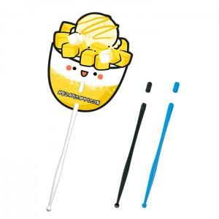

【상세/제작정보】 | 커스텀 디자인으로 제작 가능한 부채!

【인쇄/포장옵션】 | 풀칼라 / 포장불가능

【공급단가】 | 수량 | 1,000~ | 3,000~ | 5,000~ | 10,000~ | 30,000~
*VAT별도 | 화이트 | 270원 | 250원 | 230원 | 220원 | 190원
 | 블루 | 280원 | 260원 | 240원 | 230원 | 200원
 | 블랙 | 280원 | 260원 | 240원 | 230원 | 200원

【상품 URL】 | https://www.synergygift.co.kr:443/src/goods_detail.php?gdno=435

